Sheet1
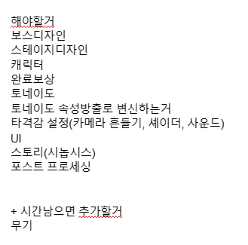
 | 월 | 화 | 수 | 목 | 금 | 토 | 일 | 월 | 화 | 수 | 목 | 금 | 토 | 일
 | 2022-12-12 | 2022-12-13 | 2022-12-14 | 2022-12-15 | 2022-12-16 | 2022-12-17 | 2022-12-18 | 2022-12-19 | 2022-12-20 | 2022-12-21 | 2022-12-22 | 2022-12-23 | 2022-12-24 | 2022-12-25
김동우 | 프로젝트 기획 |  |  |  |  |  |  |  |  | 토네이도
양우석 |  |  |  |  |  |  |  |  |  | 플레이어
김성화 |  |  |  |  |  |  |  |  |  | 맵 디자인
 | 월 | 화 | 수 | 목 | 금 | 토 | 일 | 월 | 화 | 수 | 목 | 금 | 토 | 일
 | 2022-12-26 | 2022-12-27 | 2022-12-28 | 2022-12-29 | 2022-12-30 | 2022-12-31 | 2023-01-01 | 2023-01-02 | 2023-01-03 | 2023-01-04 | 2023-01-05 | 2023-01-06 | 2023-01-07 | 2023-01-08
김동우 | 보스, 몬스터 AI, 스킬 기능구현 |  |  |  |  | 스테이지 완료 보상, 토네이도 속성 연계 |  |  |  |  |  | 타격감 관련 카메라, 이펙트, 타임스케일, 셰이더, 사운드
양우석
김성화 | 스테이지 디자인 |  |  |  |  | UI, 튜토리얼 안내 텍스트
 | 월 | 화 | 수 | 목 | 금 | 토 | 일 | 월 | 화 | 수 | 목 | 금 | 토 | 일
 | 2023-01-09 | 2023-01-10 | 2023-01-11 | 2023-01-12 | 2023-01-13 | 2023-01-14 | 2023-01-15 | 2023-01-16 | 2023-01-17 | 2023-01-18 | 2023-01-19 | 2023-01-20 | 2023-01-21 | 2023-01-22
김동우 | 타격감 관련 카메라, 이펙트, 타임스케일, 셰이더, 사운드 |  |  |  | 게임 사운드, 메뉴 등 전반적인 마무리 |  |  | 디버그 및 리팩토링
양우석
김성화
 | 월 | 화 | 수 | 목 | 금 | 토 | 일 | 월 | 화
 | 2023-01-23 | 2023-01-24 | 2023-01-25 | 2023-01-26 | 2023-01-27 | 2023-01-28 | 2023-01-29 | 2023-01-30 | 2023-01-31
김동우
양우석
김성화

